新技能设定
技能类型 | 技能名称 | 表现 | 基础效果 | 附加效果 | 目的 | 相关参数 | 备注
AN | 腿踢 | 左脚在前，在原地跃起身体左倾，抬右脚后顺势砸向向地面，在地面砸出三个向前的光刃 | 快速对前方矩形范围内的造成弹道效果，并在被命中角色身上添加一个易伤印记； 前摇短，弹道速度快，宽度适中，射程无限 | 易伤印记：不稳定因素，部分技能在命中时造成额外效果 | 贯穿弹道伤害（适中） 标记目标 | 射程：目标距离+100 目标距离：400 | 前摇期间，左右可最大30°修正释放技能方向 （后续技能可统一）
 |  | 示意图 | 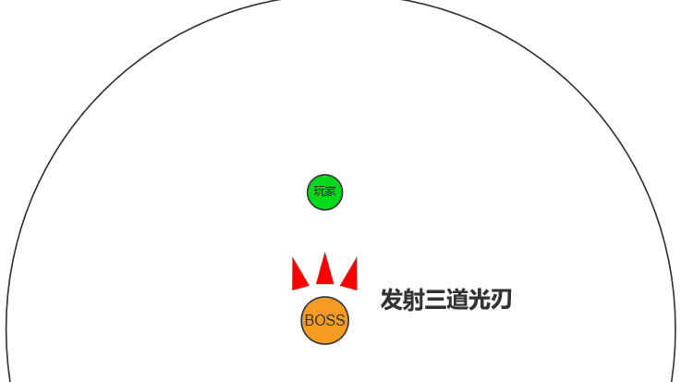 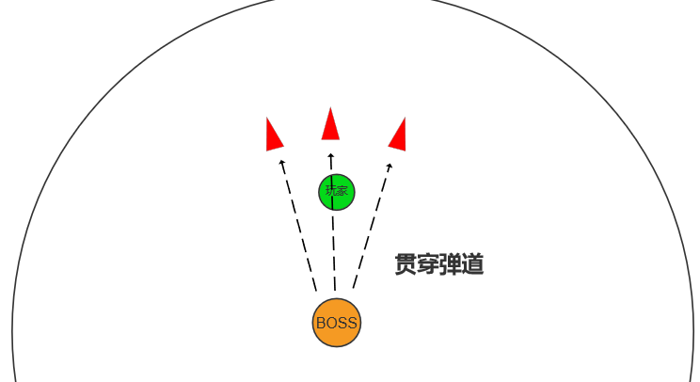
A1 | 横扫回旋踢 | 右脚在前，原地以右脚为重心，逆时针转体，左脚反踢后右脚正踢；连续发出两个横向较宽的光刃，光刃在飞到指定距离后消失，飞行期间对碰到的玩家造成范围伤害，并造成减速效果。 两个光刃的速度不一致，且高度略有不同（第一个略低，第二个略高） 飞行过程中，光刃会在前段（约200位置）快速放大；后端宽度不变 | 快速对前方两个矩形范围内的造成弹道效果； 对命中目标造成减速效果； 前摇短+，宽度有变化 |  | 贯穿弹道伤害（中） 影响玩家移动速度（命中） |  | 近距离玩家可以通过跳起蹲下闪避； 中距离则需要快速移动离开命中路径（中端弹道会叠加）；
 |  | 示意图 | 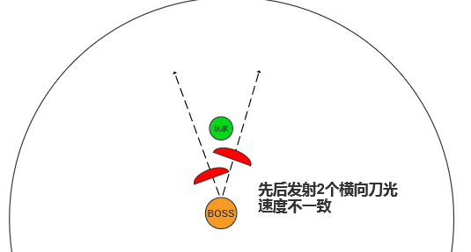 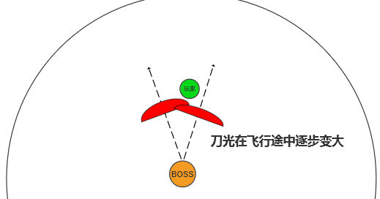
A2 | 前跃连踢 | 从当前位置跃步冲向目标点身后一定距离； 期间利用双腿连续向前踢击 | 对路径上的敌人造成自身弹道伤害并眩晕目标； 前摇短，伤害范围适中，但眩晕效果宽度较大 |  | 贯穿弹道伤害（适中） 限制玩家移动 | 固定移动距离：400 | 玩家可通过QTE方式解除；（考虑到还有后续衔接技能的考验，这里暂定为单键）
 |  | 示意图 | 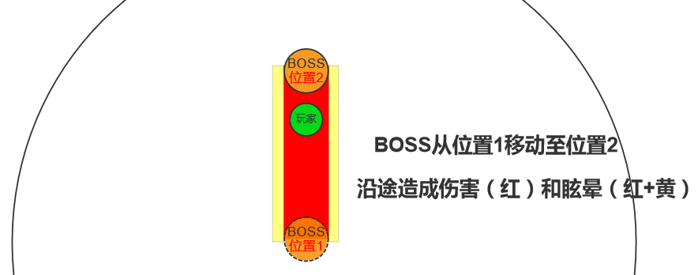
A3 | 裂地脚 | 转身跃起跳至玩家身前，迅速用右脚砸向地面，在地面造成能量伤害，并向前发出冲击波 | 对命中点周围区域造成重击伤害； 对命中点周围区域内圈造成额外伤害； 紧接着在前方发射扇形冲击波； 位移非固定距离，依据BOSS和玩家的实际距离位移 | 每层“易伤印记”触发一次效果 | 圆形（扇形）范围伤害（高频高伤/破格挡） |  | 冲击波可“跳跃”躲避
 |  | 示意图 | 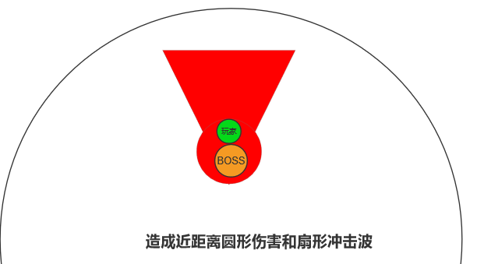 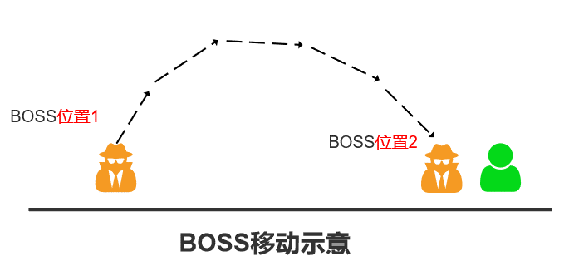
A4 | 幻影腿 | 后空翻向上跃起（向中心点移动200），在空中预备后真身消失变成数个幻想，向最近的4~6名玩家飞出俯冲攻击玩家； 稍后BOSS会在随机出现在其中一个落点； 幻象落地后爆炸造并在地面留下残留能量和烟尘遮挡BOSS现身。 主要表现时间在“上天幻化”和“等待再现”这里 | 幻像碰撞地面（或玩家）后爆炸会在范围内造成高额伤害。 烟尘特效可以遮挡BOSS，造成玩家无法看清BOSS出现位置； | 每层“易伤印记”触发一次效果；技能释放后，在地面伤害结束时，根据原目标情况和策略，决定BOSS出现的位置； | 多个圆形范围伤害(大） 多目标攻击，逼迫玩家远离命中位置。 |  | 多目标输出的同时，给BOSS转换攻击目标一个 更加多样的表现。 BOSS位置及目标策略： 1、独立逻辑，主目标存活，则在主目标位置对应的区域出现；反之则随机； 2、独立逻辑，随机一个对应区域出现； 两套可使用两个技能命名，方便配置；
 |  | 示意图 | 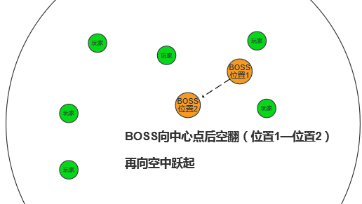 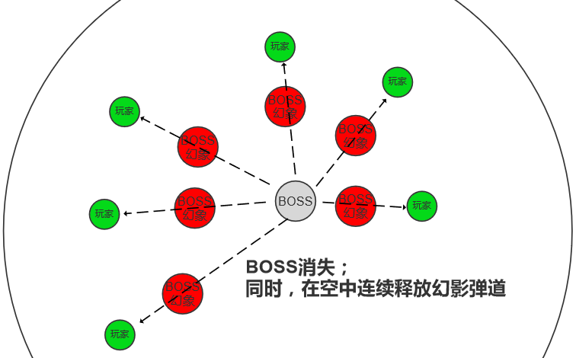 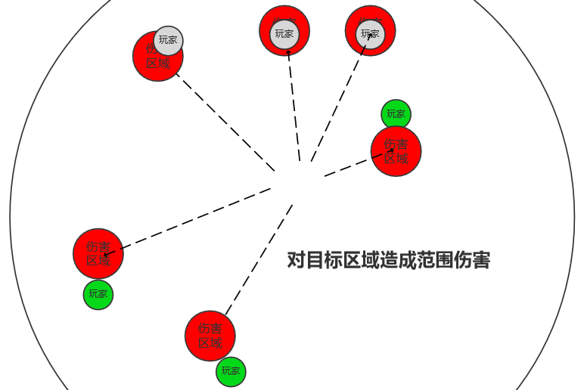 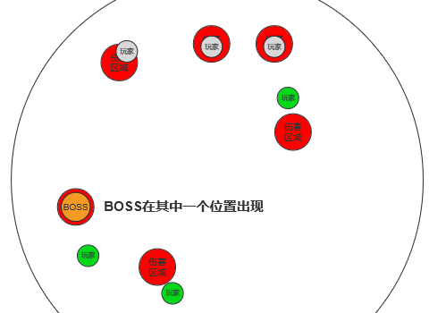
A5 | 牵引踢 | 抬手在前方打开一个空间裂缝，将正前方的玩家拉向自身； 3秒后BOSS翻身踢出一脚，裂缝中出现一个巨大的腿同时踢出。 | 将正前方100°以内的玩家强制拉近BOSS； 二段攻击对前方造成一次致命伤（和强制位移之间有一个小空挡），对周围造成一次适量伤害 | 空间裂缝可以阻挡玩家的射线和弹道武器 | 移动障碍（拉拽玩家） 矩形范围致命伤（斩杀/破格挡） 矩形范围伤害（适中） |  | 可闪避配置：攻击有上段和下段，每次随机 玩家跳起或者蹲下可以减少伤害（两个伤害盒）
 |  | 示意图 | 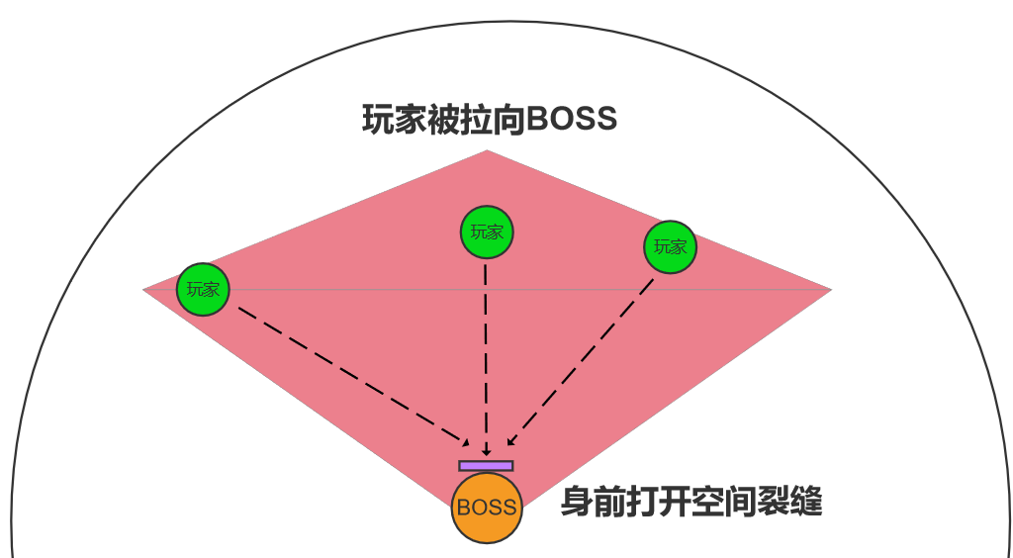 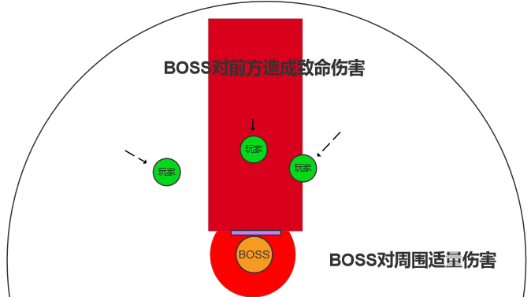
A6 | 光之壁垒 | BOSS一跺脚，以自身为中心召唤两层六芒星光壁在周围； 光壁持续一段时间后渐渐消散，期间光壁缓缓向内缩小 | 光壁效果： 每0.5对光壁内的玩家造成伤害；每0.1秒对光壁内玩家刷新一次减速效果，减速效果持续5秒； |  | 不规则范围伤害（少） 移动障碍（长时间减速效果） 玩家需要考虑是否在必要时穿过光壁；或尽量避免碰到光壁
 |  | 示意图 |  | 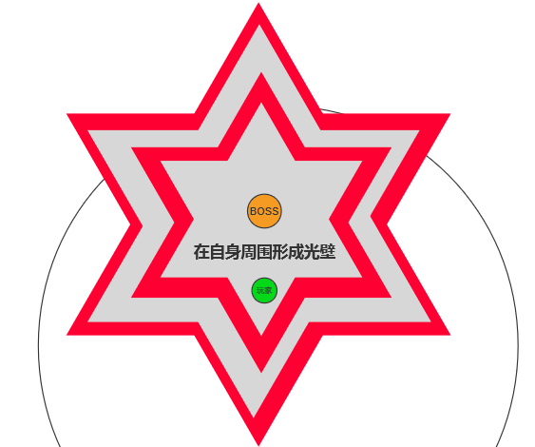
AS | 冲刺 | 跃起快速向前移动 | 用于快速接近目标(无伤害） |  | 在技能循环中起衔接作用 | 移动距离：300
BN | 霰弹射击 | 单手（左手）举枪向前方射出一片霰弹 | 快速对前方扇形区域造成范围伤害，在被命中角色身上添加一个易伤印记； 前摇短，射程较长 | 每层“易伤印记”触发一次效果 | 扇形范围伤害（小） 标记目标 | 射程：600 目标距离：400
 |  | 示意图 | 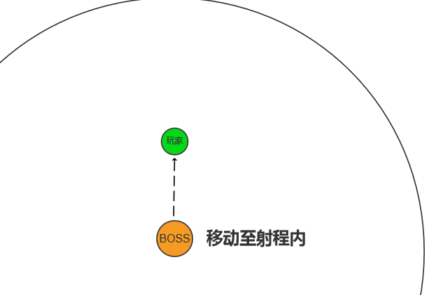 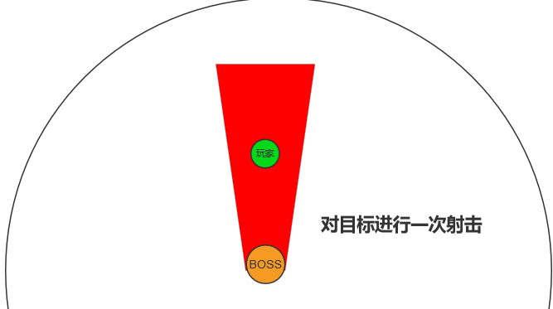
BN+ | 扫弹追击 | 单手（右手）举枪向前方进行快速扫射 左手举枪向另一个方向射出一片霰弹 | 快速对前方扇形造成连续范围伤害 附加减速效果 对侧后方造成一次范围伤害 被命中角色身上添加一个易伤印记； | 同上 | 扇形范围伤害（小/高频/破格挡） 影响玩家移动速度 追加攻击，使横向位移玩家多次走位 | 同上 | 逻辑：只有BN结束后，目标玩家依然在射程内才会继续释放这个 接上一个动作自带一步位移
 |  | 示意图 | 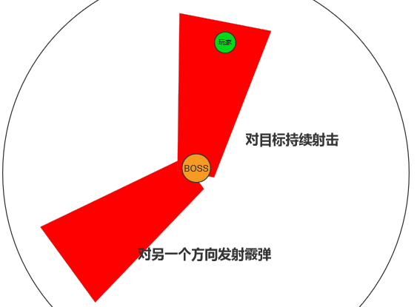
B1 | 电光分离炮 | 左手枪和右手抢组合，向目标身后打出一发电光炮，炮弹命中地面后会向随机5个目标玩家发射电流，并在之后造成二次爆炸。 | 在目标区域造成一次爆炸伤害和周围定身效果； 电流在路径上造成贯穿弹道伤害和减速效果； 二次爆炸时造成一次范围伤害和减速效果；并残留一定时间的电弧对区域内玩家持续赋予减速效果 | 高命中率 | 多个圆形区域伤害（适中） 限制玩家移动 影响玩家移动速度 | 射程：目标距离+100 目标距离：400 | 一段定身和二段分离出的电流可以通过跳跃闪避
 |  | 示意图 | 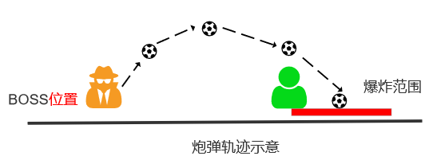 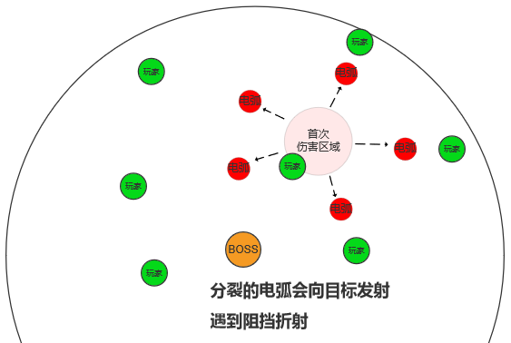 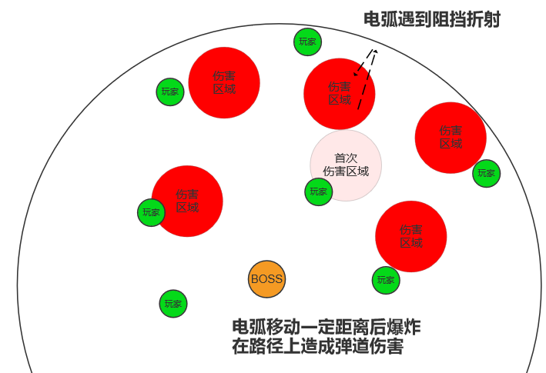 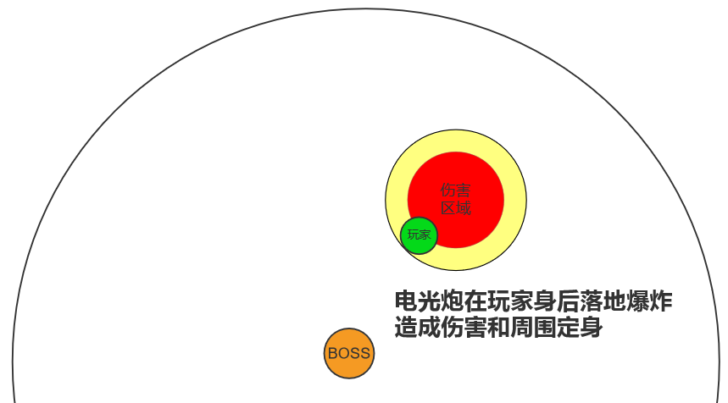
B2 | 雷光乱舞 | 在身体周围出现许多小心竹蜻蜓围绕BOSS ，同时BOSS一边转身前进，一边朝周围射击，竹蜻蜓提供额外的弹幕输出 | 对自身周围持续造成高频高额的伤害输出 | 移动释放 | 圆形范围伤害（斩杀/破格挡） | 射程：300（半径） 目标距离：400 | 需要靠Sprint技能接近玩家，才能有效输出
 |  | 示意图 | 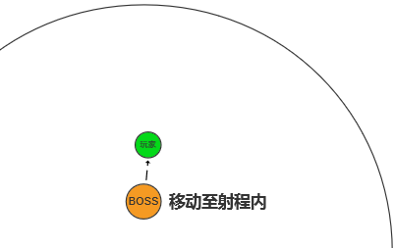 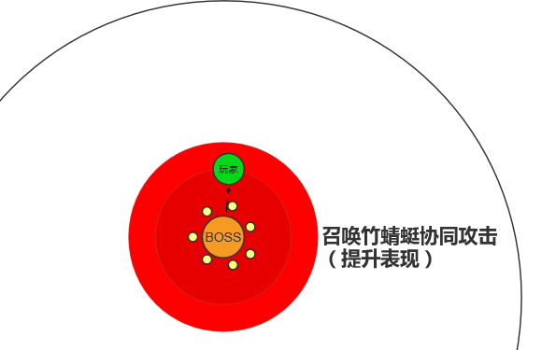 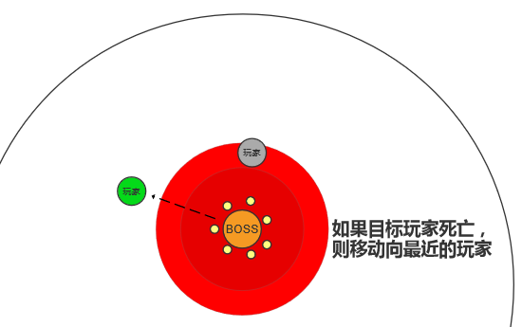
B3 | 连击扫射 | 双手向前交叉，稍顿后分别向两侧划动，期间手枪连续发射造成一条直线在周身画出两个交叉的扇形 | 对自身前方两个交叉扇形区域内，以直线弹幕为载体对划过的区域造成持续伤害 | 每层“易伤印记”触发一次效果 | 矩形范围的移动伤害（高频高伤/破格挡） 影响玩家移动速度 | 射程：600（半径） 目标距离：400 | 外圈伤害可以通过跳起的方式躲避；
 |  | 示意图 | 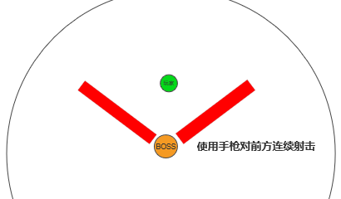 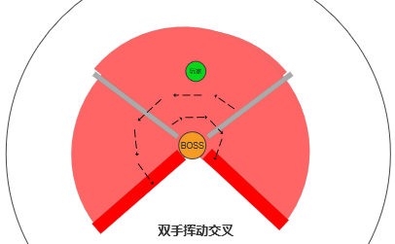 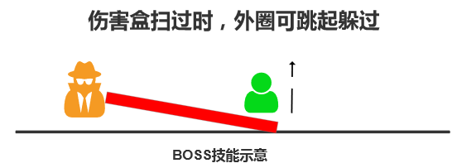
B4 | 速射连狙 | 后撤一段距离后（约200左右）并在初始位置留下个闪电区域，将手上武器变化为单手一把短狙，短暂聚能向前方连续发射2发激光，对前方矩形区域造成弹道伤害； 激光的发射间隔有随机区间 | 初始位置的闪电区域会持续一段时间，并对命中目标造成减速效果； 聚能期间会持续瞄准，之后迅速打出一发大型高速弹道，之后连续射击。（高伤害） | 每层“易伤印记”触发一次效果 | 矩形范围的内的弹道伤害（斩杀） | 射程：无限 | 后撤逻辑： 玩家在内圈，则向外圈后撤； 玩家在外圈，则向沿着中心点切线与玩家的反向后撤； 瞄准会持续跟随目标玩家
 |  | 示意图 | 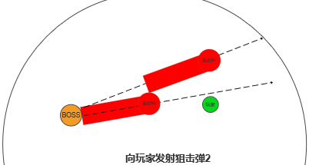 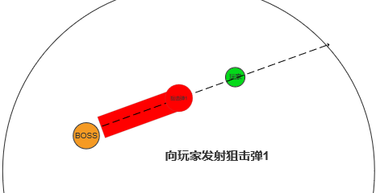 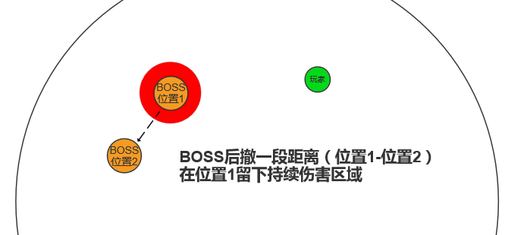
B5 | 射线激光阵 | 将双枪前后组合成一把狙击枪后消失； 在外圈随机3个位置依次出现幻影（其中一个是真身），分别选择三个不同的最远目标进行瞄准（其中一个为上一个技能的目标），稍后发射三道激光并在地面留下残留； 攻击结束后，三个幻影中BOSS从幻影变化为真身，另外两个消失； | 在激光射击过程中，持续对矩形范围内的目标造成大量伤害； 残留区域会有较长时间的持续高伤害； | 每层“易伤印记”触发一次效果 | 矩形区域伤害（高频中伤害） 影响玩家移动区域（残留区持续伤害） |  | 瞄准时间略长于B4（属于2阶蓄力）
 |  | 示意图 | 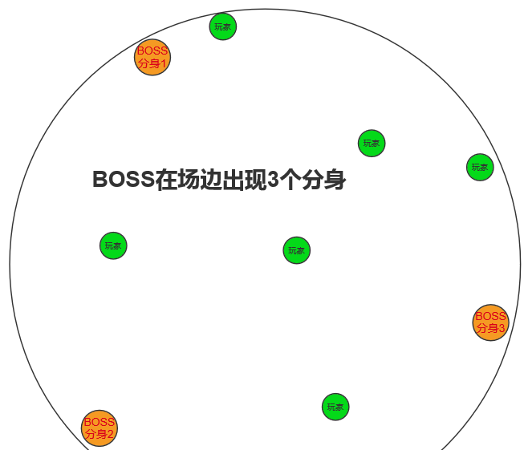 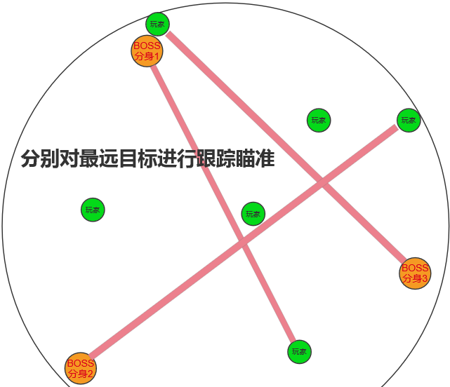 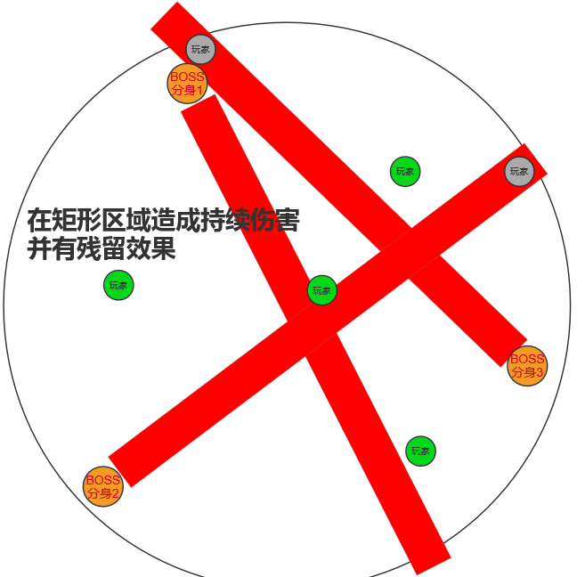
BS | 冲刺 | 跃起快速向前移动 | 用于快速接近目标(无伤害） |  | 在技能循环中起衔接作用 | 移动距离：300
BS+ | 突袭 | 向前方闪现（冲锋），在原地留下一个闪电区域 | 闪现接近目标，在技能循环中起衔接作用 额外会在起步位置留下持续伤害域 |  | 在技能循环中起衔接作用 | 移动距离：300
 |  | 示意图 | 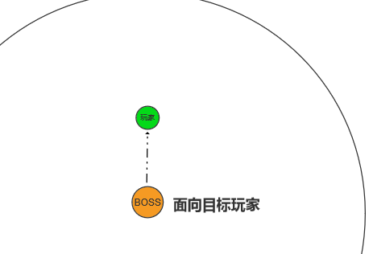 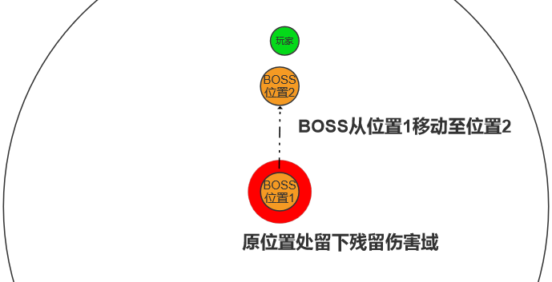 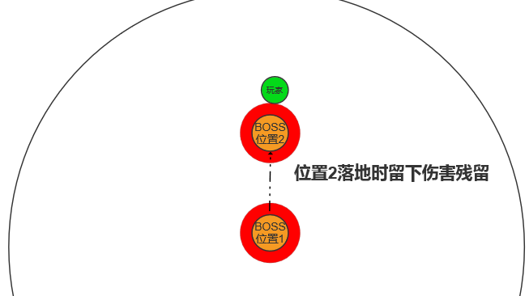
ACE | 星云斩 | 抬手在上方打开一个星云，将所有玩家拉向星云；中圈内会生成三个环绕飞行的竹蜻蜓将星云缓慢向中心点； 15秒后星云向周围喷射出能量； 竹蜻蜓受到能量盾保护，只有穿过能量盾才能对将其破坏 | 影响所有玩家的移动，阻碍其破坏竹蜻蜓； 规定时间内未破坏所有竹蜻蜓，则空洞喷射连续对地面造成大范围直死伤害 | 成功破坏竹蜻蜓，则星云原地消散，对下方区域造成持续伤害 | 移动障碍（拉拽玩家） 阻止失败——全场/超大范围直死伤害（阻止失败） 阻止成功——圆形范围伤害（适中） 影响玩家移动区域（残留区持续伤害） |  | 切枪移动
 |  | 示意图 | 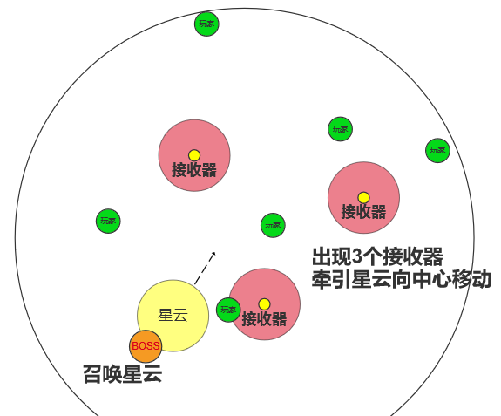 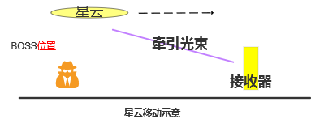 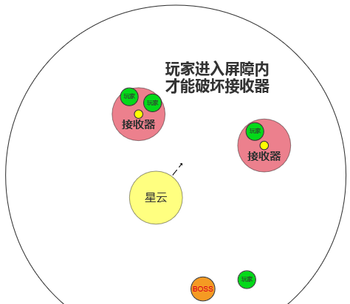 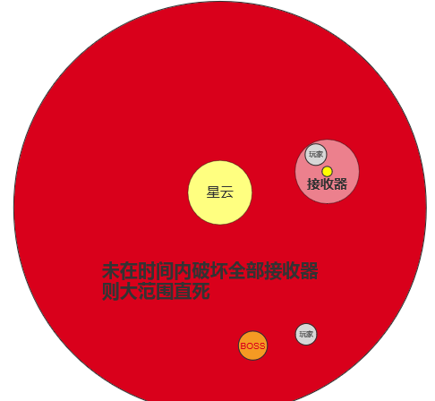
AP（增益） | 能量护盾 | BOSS每过40秒会激活体内能量获得增益 击杀玩家可以缩短这个被动的冷却时间。 | 爆发能量，并在接下来的10秒内升起护盾对范围伤害减免90%。 |  | 提升玩家被击杀的代价
AP（增益） | 状态护盾 | BOSS每次收到。 | 爆发能量，并在接下来的10秒内升起护盾对范围伤害减免90%。 |  | 提升玩家被击杀的代价
BP（干扰） | 竹蜻蜓 | BOSS每次释放普攻时，会从背后的斗篷飞出无人机到空中，无人机开始追踪玩家 | 追踪目标，一旦进入射程则对正下方释放持续范围伤害X秒；期间继续跟踪玩家但移动速度下降； |  | 干扰玩家，增加其移动操作 | 伤害范围：100（半径） 移动速度 ：300 攻击移动速度 ：200 目标距离：无限制 目标模式：当时伤害排名前四的玩家，优先级从高到低 | BOSS优先选择当前没有竹蜻蜓追踪的玩家作为目标；如果没有，则随机选择剩余目标刷新他们的竹蜻蜓；
 |  | 示意图 | 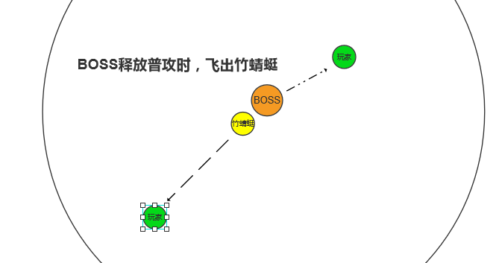 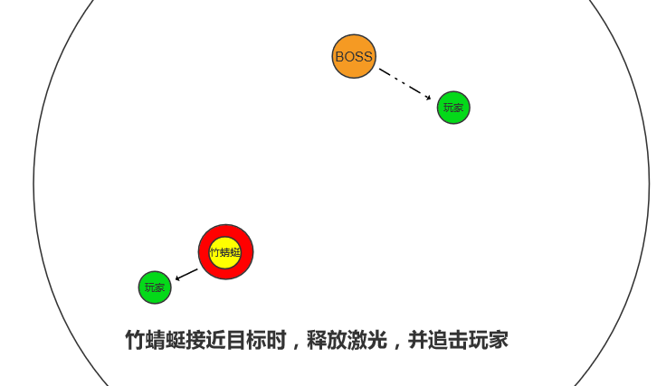 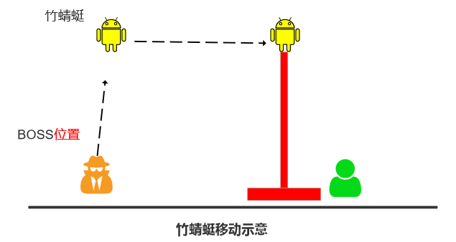

标记效果
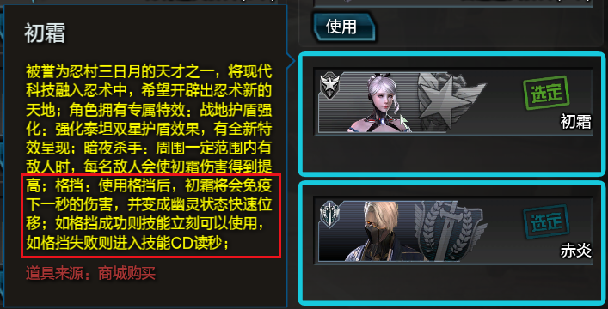
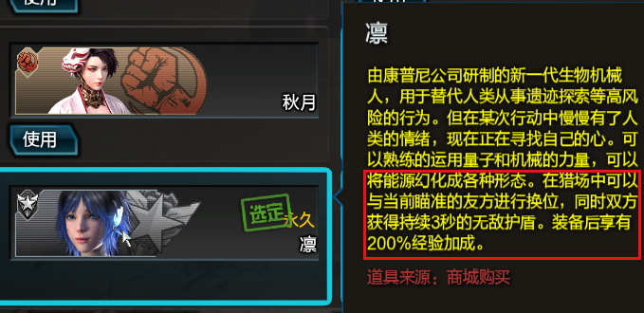
印记大法 | 在玩家身上先增加一个印记，然后通过叠加反应来处理各类强大增益。

印记效果： |  | 1、 | 所有增益效果的持续时间较少75%
 |  | 2、 | 其他技能命中玩家时，造成技能无法使用的情况
 |  | 3、 | 其他技能命中玩家时，生命流失（无法格挡的红字伤害）
 |  | 4、 | 其他技能命中玩家时，直接死亡

场景
BOSS 战区域：2350直径 的圆形场地 | 场景： | 以圆形竞技场或体育场为基础，类似鱼缸的造型；
 |  | 周围墙体带一定的向外弧度；

 |  | 外圈会有一些作业吊臂竖立着，同时还有吊车在战斗区域顶部；

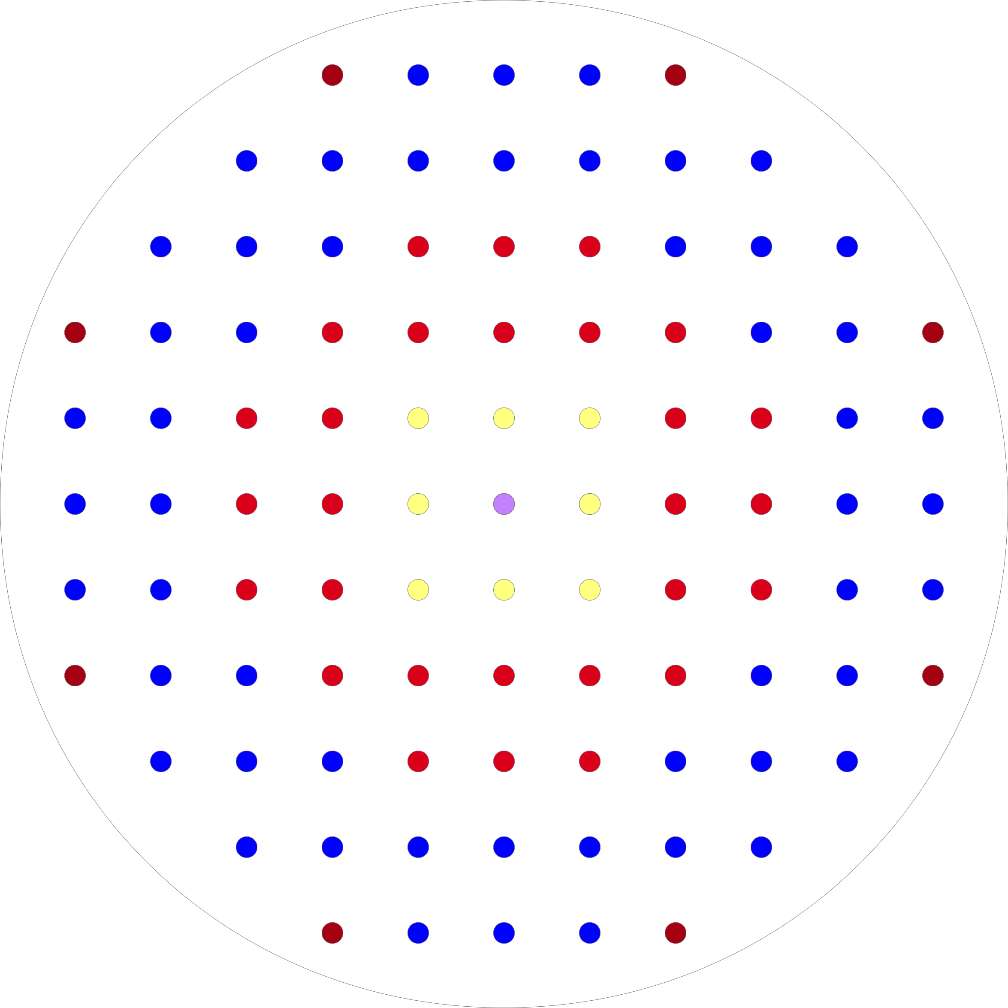
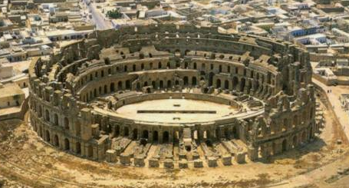
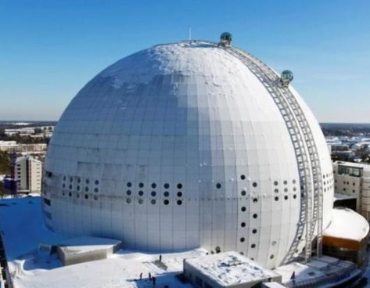
顶盖部分去除

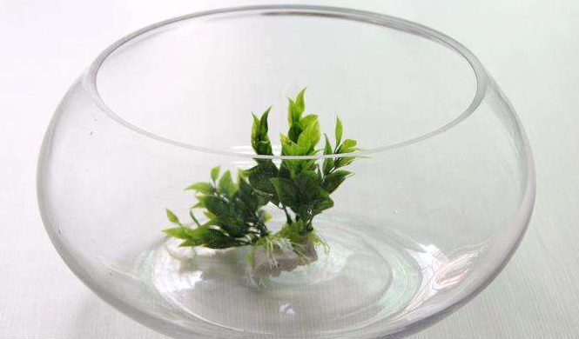
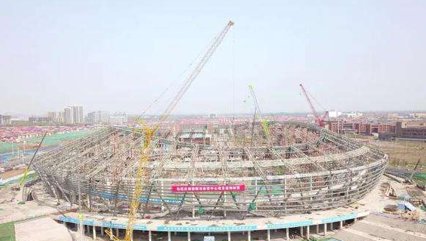
增加一些低空的
吊车和挂件

